Накладная-№3
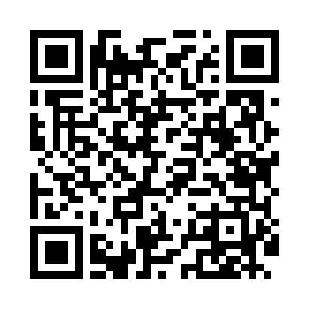
Номер товарно-транспортной накладной: |  |  | Торговый представитель: Amriyev Muhammad
Поставщик: Toshkent falcon fly 2 |  |  | Телефон торгового представителя: +998972880505
Дата отгрузки: 21.12.2025 |  |  | Контрагент: """" Klient
Дата консигнации: |  |  | Адрес:
Доставщик: |  |  | Телефон:
Телефон доставщика:
Время заказа: 21.12.2025 14:54:25
№ | Штрих-код | Название товаров (работ,услуг) | Количество | Количество в кейсе | Цена | Сумма
 |  |  | 12 |  |  | 51
1 | 2102373098146 | Коврики напольные для ванной комнаты DB-98-14 | 3 | 3 шт. | 5.70 | 17.10
2 | 6850196981034 | Коврики напольные для ванной комнаты, 58×88 с м, DB-98-103 | 5 | 5 шт. | 4.30 | 21.50
3 | 2102373098030 | Коврики напольные для ванной комнаты, 45×75 с м, DB-98-3 | 4 | 4 шт. | 3.10 | 12.40
Итого: 51$|->UZS: 637,500.00

